MAPAS 2014 a 2016
MAPA 2016 - PRESTADORES POR MUNICÍPIO
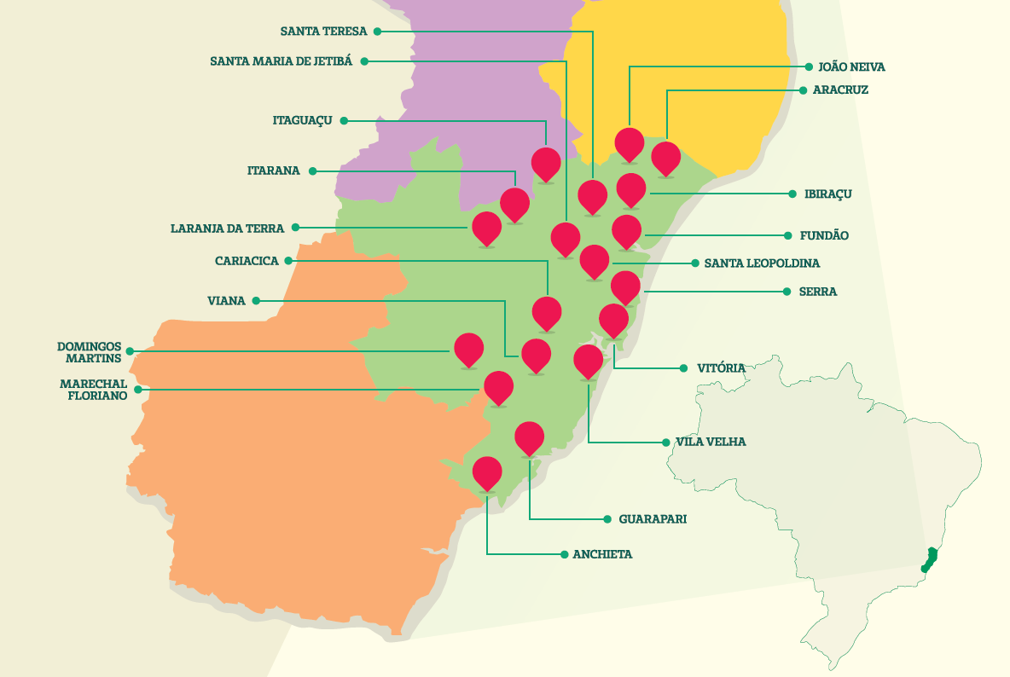

 |  | Município | Total
 |  | ANCHIETA | 3
 |  | ARACRUZ | 27
1
27
4
 |  | CARIACICA | 30
 |  | DOMINGOS MARTINS | 7
4
6
2
 |  | FUNDAO | 3
1
6
3
 |  | GUARAPARI | 15
0
 |  | IBIRACU | 2
51
 |  | ITAGUACU | 1
30
 |  | ITARANA | 4
156
 |  | JOAO NEIVA | 4
7
0
65
 |  | LARANJA DA TERRA | 1
3
 |  | MARECHAL FLORIANO | 3
 |  | SANTA MARIA DE JETIBA | 6
15
 |  | SANTA TERESA | 4
3
 |  | SERRA | 51
 |  | VILA VELHA | 65
 |  | VITORIA | 156

MAPA 2015

 |  | Município | Qtde
 |  | ANCHIETA | 2
 |  | CARIACICA | 29
 |  | DOMINGOS MARTINS | 6
 |  | GUARAPARI | 15
 | 29 | MARECHAL FLORIANO | 2
 |  | SERRA | 53
 |  | VILA VELHA | 69
 |  | VITORIA | 158
 | 0 | VIANA | 0
 |  | Total | 334

 | 6

 | 2

 | 2

MAPA 2014

 |  | Município | Qtde
 |  | ANCHIETA | 2
 |  | CARIACICA | 26
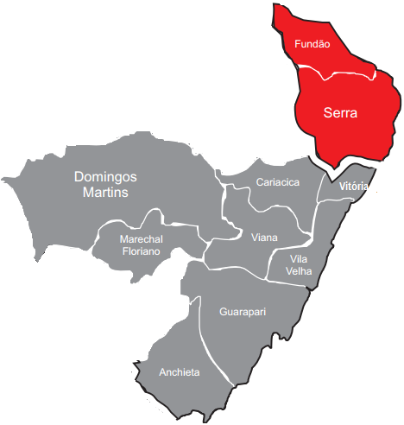
 |  | DOMINGOS MARTINS | 6
 |  | GUARAPARI | 13
 | 26 | MARECHAL FLORIANO | 2
 |  | SERRA | 54
 |  | VILA VELHA | 68
 |  | VITORIA | 166
 | 0 | VIANA | 0
 |  | Total | 337

 | 6

 | 2

 | 2

